게임 정보
게임이름 | 플레이 방법1 | 플레이 방법2 | 플레이 목적 | 방패를 강화하여 모든 도감을 해금함
ShieldUP | 하단 망치 버튼을 클릭해 방패를 강화함 | 상점에서 현재 레벨의 방패를 판매하여 골드를 얻을 수 있음 | 도감 수 | 40
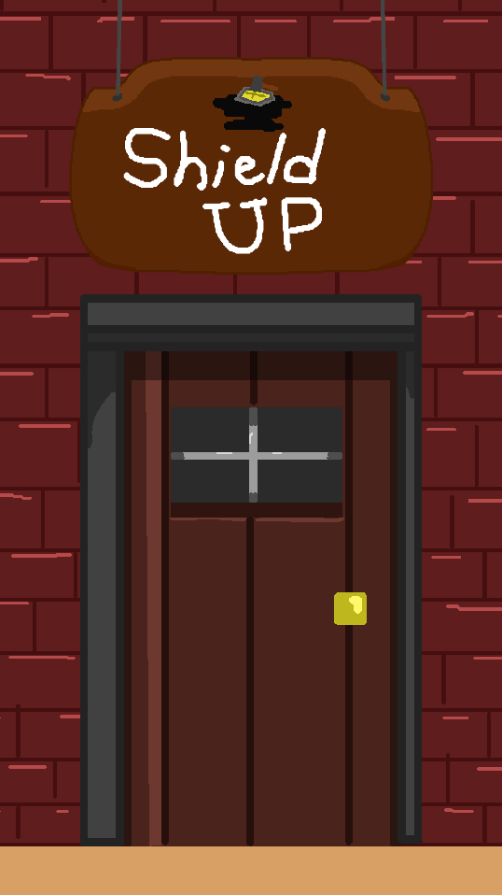 | 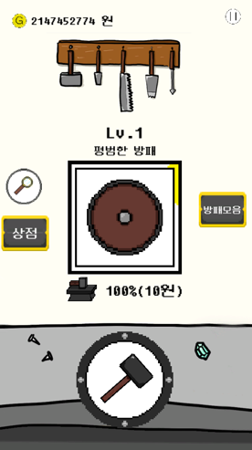 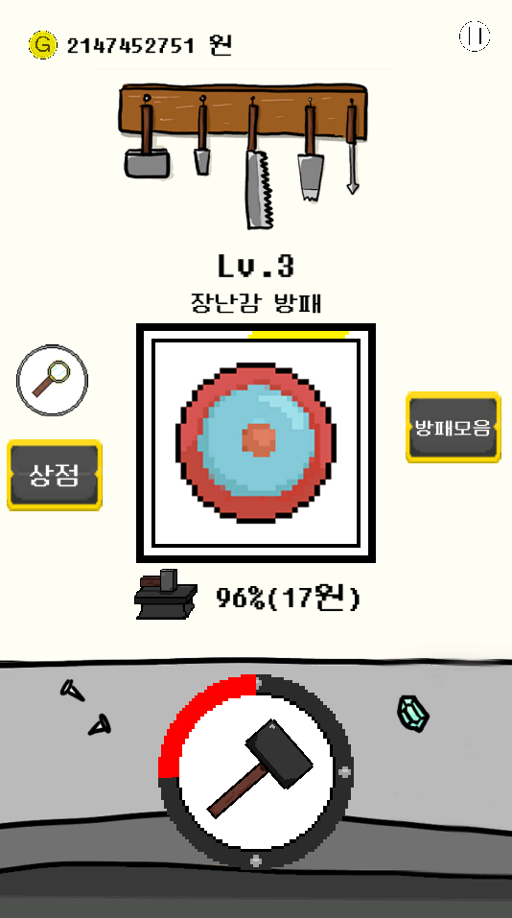 | 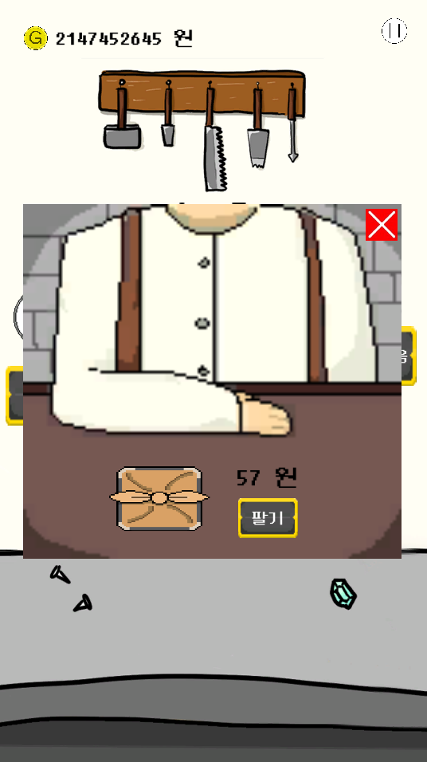

[자료1] 메인화면
[자료2] 강화 전
[자료3] 강화 후
[자료4] 상점

